Sheet1
福建省广播电视监测中心 搬家服务及家具拆装询价表
序号 | 产品名称 | 产品图片 | 产品尺寸 | 数量 | 单位 | 备注 | 单价（元） | 合计（元）
1 | 拆装打包会议桌 | 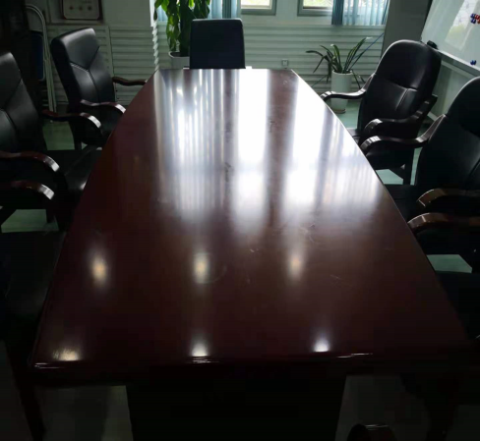 | 宽1.2米，长2.4米，高0.77米 | 1 | 张 | 固定配件有损坏的买新的补齐
2 | 拆装打包办公桌 | 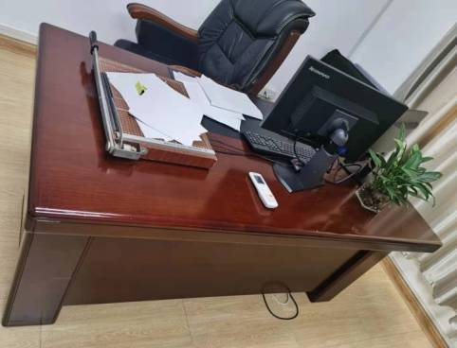 | 长1.7米办公桌 | 4 | 张 | 固定配件有损坏的买新的补齐
3 | 拆装打包办公桌及桌边柜 | 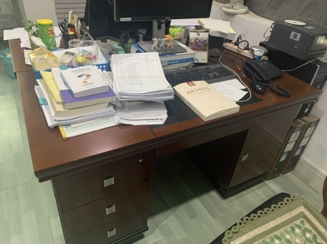 | 长1.4米办公桌 | 26 | 张 | 固定配件有损坏的买新的补齐
4 | 拆装打包文件柜 | 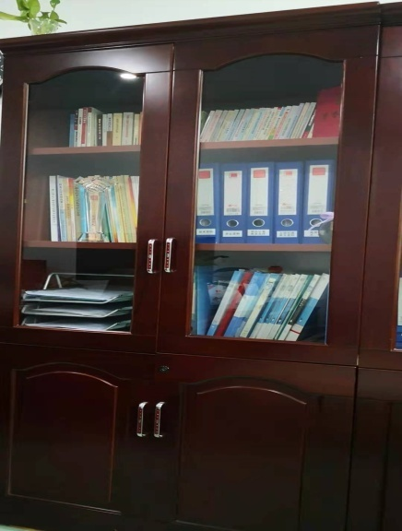 | 2门。高2米，宽0.9米，纵深长0.42米 | 34 | 个 | 固定配件有损坏的买新的补齐
5 | 铁皮柜 | 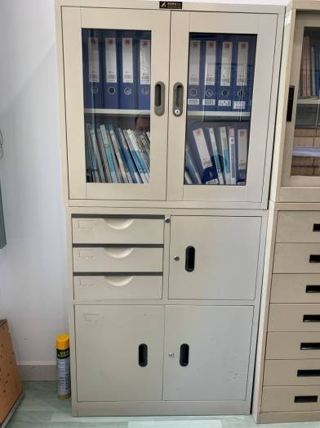 |  | 5 | 个 | 拆装搬运至指定地点
6 | 拆装打包文件柜 | 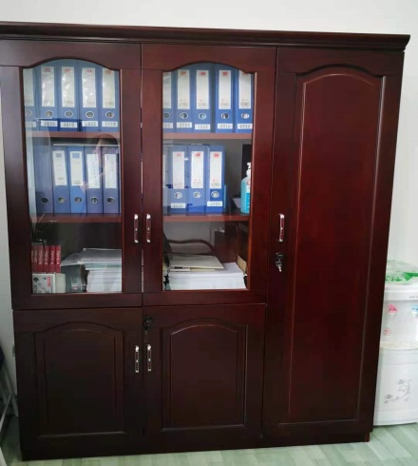 | 3门。高2米，宽1.35米，纵深长0.42米 | 1 | 个 | 固定配件有损坏的买新的补齐
7 | 拆装打包四人位办公桌 | 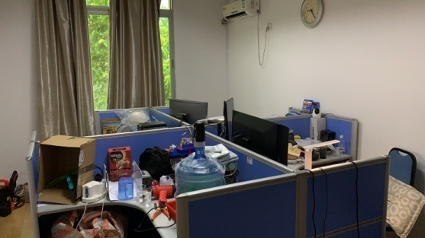 | 单个工位宽1.13米，总宽3.43米。长1.3米，高1.2米 | 1 | 套 | 固定配件有损坏的买新的补齐
8 | 拆装打包茶水柜 | 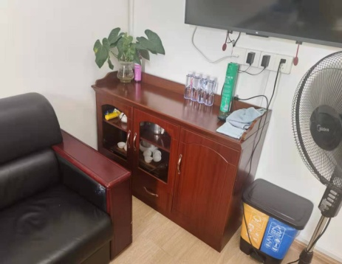 | 1.2米长 | 10 | 个 | 固定配件有损坏的买新的补齐
9 | 电视打包 | 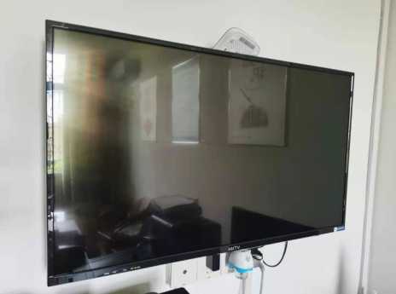 | 65寸 | 9 | 台 | 搬运至指定地点无需安装
10 | 拆空调及搬运 | 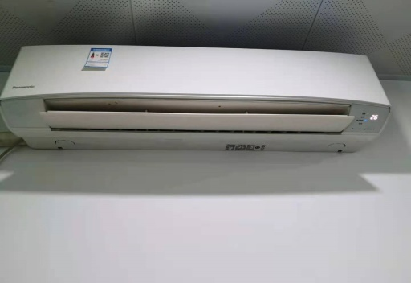 | 1.5匹 | 25 | 台 | 拆空调及搬运至指定地点无需安装
11 | 拆空调及搬运 | 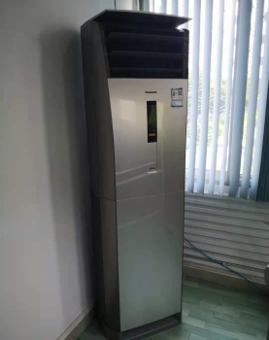 | 3匹 | 2 | 台 | 拆空调及搬运至指定地点无需安装
12 | 吸顶空调 |  | 3匹 | 1 | 台 | 拆空调及搬运至指定地点无需安装
13 | 沙发打包（不含打包材料） |  | 3人 | 2 | 张
14 | 纸皮 |  | 1米2宽 | 200 | 米
15 | 珍珠棉 |  | 常规 | 200 | 米
16 | 编织袋中号 |  |  | 100 | 个
17 | 纸箱 |  | 60*40*50 | 150 | 个
18 | 纸箱 |  | 50*40*40 | 250 | 个
19 | 胶带 |  |  | 120 | 个
20 | 记号笔 |  |  | 40 | 支
21 | 标签贴 |  |  | 100 | 张
22 | 搬运及运输费 |  | 2吨及以上货车 | 70 | 趟/车
合计

